상품제안서
밸류엠 5W C타입 케이블 일체형 보조배터리 5000mAh | 상품코드: F25855

 |  |  |  |  |  |  | 02-412-0044 | www.easy1.co.kr
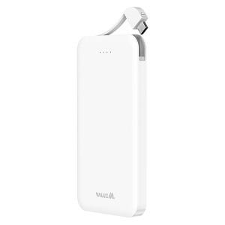

【상세/제작정보】 | 구성 : 보조배터리본품,종이케이스 인증번호 : XU1032211-24006 인쇄사이즈: 50*80mm

【인쇄/포장옵션】 | 레이저, 풀칼라 / 시판박스

【공급단가】 | 수량 | 100~ | 300~ | 500~ | 1,000~ | 3,000~
*VAT별도 | 단가 | 4,120원 | 4,050원 | 3,960원 | 3,860원 | 3,790원

【상품 URL】 | https://dev.easy1.co.kr:443/src/goods_detail.php?gdno=25855

